pulsadores

Cotizador Pulsadores

Distribución en Baja Tensión

1.- Selecciona si es iluminado o no iluminado
2,. Selecciona la presentación: rasantes, salientes
3,. Selecciona la operación mantenido o momentáneo
4.- selecciona el color
5.- En el caso de que sean iluminados, selecciona el voltaje del led.

PULSADORES ILUMINADOS Y NO ILUMINADOS
1.-Tipo de Pulsador | 2.- Presentación | 3.- Operación | 4.- Color | 5.- voltaje de led (solo si el selector es ilumnado) | Diámetro
Iluminado | Saliente | mantenido | verde | 110-130 Vca | 22 mm
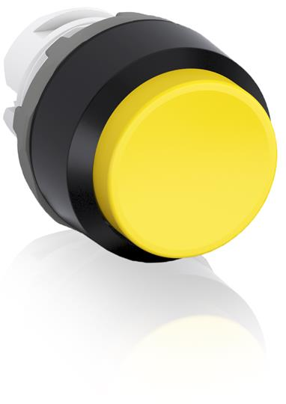
Código botón o pulsador |  | Modelo | Descripción |  | precio
1SFA611103R1102 |  | MP4-11G | Pulsador verde saliente Mantenido iluminado |  | $100.26
Código holder o soporte de contactos |  | Modelo | Descripción |  | precio
1SFA611605R1100 |  | MCBH-00 | Holder soporte universal para 3 bloques de contactos Compatible con toda la serie Modular |  | $13.02
Código bloque de contacto normalmente abierto (N.A.) |  | Modelo | Descripción |  | precio
1SFA611610R1001 |  | MCB-10 | Bloque de contacto Universal 1NA, 10A/600V montaje estándar frontal |  | $25.72
Código bloque de contacto normalmente cerrado (N.C.) |  | Modelo | Descripción |  | precio
1SFA611610R1010 |  | MCB-01 | Bloque de contacto Universal 1NC, 10A/600V |  | $25.72
Código del bloque Led |  | Modelo | Descripción |  | precio
1SFA611621R1042 |  | MLBL-04G | Bloque LED integrado verde 110-130 Vca |  | $70.96

